Vragen_en_antwoorden_409537_ins
Ref. nr. | Onderwerp | Vraag | Antwoord
1 |  | Aanbestedende Dienst geeft in de eerste NvI aan dat aangekochte volumes voor aanvang van het leveringsjaar worden toebedeeld aan induviduele Deelnemers. Hoe worden eventuele kwartaal en maandblokken verdeeld? | Op basis van een procentuele verdeling aan de hand van het verwachte volume voor de respectievelijke kwartaal- en maandblokken.
2 |  | Kan de situatie ontstaan waarbij na de individuele toewijzing een deel van de Deelnemers long (netto koper) en een deel short (netto verkoper) staat? Zo ja, hoe gaat Aanbestedende Dienst in dergelijke gevallen om met de bid ask spread? | Nee, Deelnemers wensen niet speculatief te handelen. De hedges worden over Deelnemers verdeeld en de Bid-Ask spread geldt op alle ingekochte blokken (prijsmethodiek 1).
3 |  | Klopt het dat Bieder het volumerisico voor de levering van GvO's dient te dragen en hiervoor ten tijde van de aanbesteding eenmalig een prijs voor wordt gegeven aan Aanbestedende Dienst? | Dit volumerisico is beperkt tot het reguliere volumerisico. Deelnemers leveren tot max ca. 50% van het jaarvolume GvO's, het restant dient door de Opdrachtnemer te worden aangevuld.
4 |  | Indien "ja" onder 3. Is Aanbestedende Dienst het met Bieder eens dat hiermee een arbitragerisico wordt geïntroduceerd ten nadele van Bieder? Immers, indien de marktwaarde van NL Wind/ Zon hoger ligt dan de prijs van Bieder, zal Aanbestedende Dienst de optie bij Bieder lichten. Indien de marktwaarde lager ligt dan de prijs van Bieder heeft aanbestedende Dienst het recht elders GvO's in te kopen. | In theorie is dit het geval. Dit is echter geenszins de intentie, AD is bereid hiervoor een verklaring op te nemen in de Overeenkomst. Indien AD tijdens de looptijd besluit om aanvullende GvO's te verwerven is wordt een "sell" van de reeds door Opdrachtnemer ingekochte GvO's geaccepteerd, het marktprijsverschil tussen Inschrijfmoment en verkoopmoment is hiervoor leidend.
5 |  | Is Aanbestedende Dienst akkoord dat voor de prijsberekening (exlusief premies) enkel de telemetrie aansluitingen worden meegenomen en dat de profielaansluitingen deze prijs op basis van maand/ of jaarberichten krijgen toegerekend? | Dit is akkoord.
6 |  | Bieder start begin december met de switchprocessen en verzoekt Aanbestedende Dienst de onder 6.4 genoemde datum van 1 december aan te passen naar 7 december. | Akkoord
7 |  | Bieder kan niet akkoord gaan met het gestelde onder 10. Bieder is bereid om op verzoek van Aanbestedende Dienst een voorstel voor NL Wind en of Zon GvO's te doen op het verzoek van Aanbestedende Dienst. Er is bij Bieder echter geen sprake van "gedwongen winkelnering" ten aanzien van GvO's. | U bent niet verplicht de aanvullende GvO's te leveren. Indien u géén GVO’s aanbiedt, laat u de cel voor de prijs van GVO’s in het prijzenblad leeg. Voor beoordeling van de inschrijvingen (prijzenblad), zal AD dan voor dit onderdeel rekenen met de hoogste prijs van alle overige inschrijvers op het onderdeel GvO's. Bij het ontbreken hiervan, zal de hoogste prijs worden toegepast zoals op de dag van inschrijving aangeboden door enkele brokers. U dient bij inschrijving duidelijk aan te geven wanneer u de GvO administratie niet wenst uit te voeren (en daarmee "grijze elektriciteit" te willen leveren).
8 |  | Aanbestedende Dienst geeft aan omwille van de SDE op momenten van (ten minste) 6 aaneengesloten uren met negatieve prijzen af te regelen. Kan Aanbestedende Dienst aangeven voor welke EAN Codes/ Aansluitingen dit van toepassing is vergezeld met de vermogens van de betreffende opwekinstallaties? | Zie tweede tabblad, dit is het maximum aantal verwachte installaties.
9 |  | Welke partij zal de uitvoering van de Curtailment (het afregelen) verzorgen? | Dit is nog onbekend
10 |  | Bieder verzoekt om GvO's volledig onderdeel te maken van het programma van wensen. | Dit is akkoord om aan te bieden, zie antwoord op vraag 7 voor de beoordeling.
11 |  | Begrijpt Bieder goed dat Aanbestedende Dienst tussen een long positie van 18MW en een short positie van 5 MW wil handelen? Zo nee, wat kan Aanbestedende Dienst aangeven wat zij hiermee bedoelt. Zo ja, een 23MW delta is vrij ruim, kan Aanbestedende Dienst toelichten waarom zij een dergelijk wijde delta nodig acht? | Antwoord op eerste vraag: Uitgangspunt is dat AD geen (netto) shortpositie inneemt, AD zal hooguit vanuit een bepaalde longpositie willen verkopen indien hij ziet of verwacht dat het toekomstig volume lager wordt. Handel in blokken is niet de intentie. Reden voor de 18 MW koop en 5 MW verkoop is dat AD vanuit een reeds ingenomen positie, op het moment van hernieuwd inzicht, de mogelijkheid dient te hebben om een "overhedge" te verkopen (settlen) voordat de leveringsperiode aanvangt.
12 |  | Kan Aanbestende Dienst Bijlage 7 tabblad "Invensterasisatie opwekeenheden" de kolom "Piekvermogen" aanvullen en deze gegevens ook aanleveren voor aansluitingen in het tabblad "Aansluitingen" waarbij een SJI van toepassing is? | De gevraagde piekvermogens worden geinventariseerd, een aanvulling hierop wordt z.s.m. in Tenderned gepubliceerd.
13 |  | In de eerste NvI geeft Aanbestedende Dienst aan dat zowel voor telemetrie als profielaansluitingen één en dezelfde productstructuur geldt. Is Aanbestedende Dienst het eens dan voor Profielaansluitingen de gerealiseerde prijs voor Deelnemer (zijnde de verrekening van de blokken met het restprofiel) geldt voor de profielaansluitingen, onderverdeeld in Normaal en Laagtarief waarbij voor een aansluiting met Levering de aansluiting in rekening krijgt gebracht de prijs + Opslag en voor een aansluiting met Teruglevering de prijs - Teruglevering, onbalans en handling fee waarbij geldt voor profielaansluitingen geldt dat Levering en Teruglevering nergens wordt genet. | Dit is akkoord
14 |  | Kan Aanbestende Dienst aangeven wat bedoelt wordt met "voor Kleinverbruik voorschot gebruikte SJV's (per uur)"? | Uw vraag heeft betrekking op eis 11 Facturatieproces. Bedoeld zijn hier de profielfracties van Kleinverbruik Aansluitingen, gebaseerd op de Standaard Jaar Verbruiken (SJV) en profielfracties per respectievelijke Profielcategorie. In het landelijk berichtenverkeer zijn profielfracties elektriciteit per kwartier, in het kader van het hier beschreven facturatieproces dient u deze per klokuur te sommeren, vanwaar de vermelding "per uur".
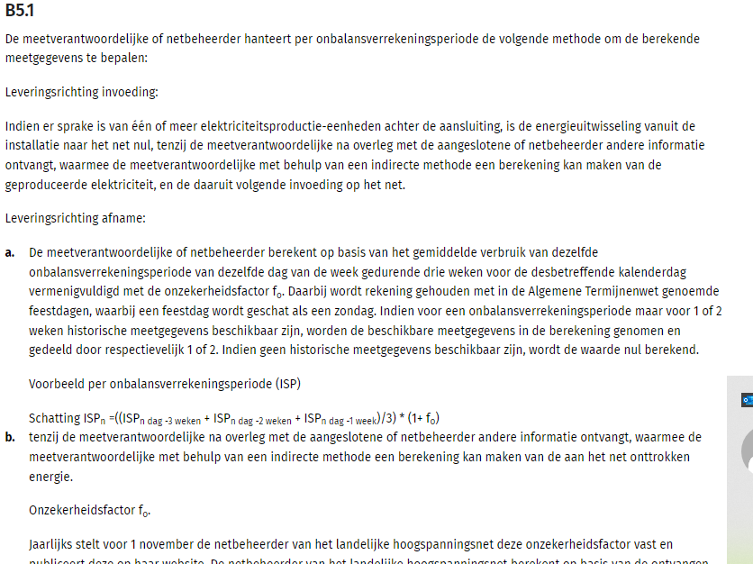
15 |  | Onder Prijsmethodiek 1 geeft Aanbestedende Dienst aan per uur de volumes vast te stellen. Bieder wil dit laten aanpassen naar "per ISP". Dit maakt de allocatie zuiverder. | Akkoord
16 |  | Bieder verzoekt om gebruik van Slimme Meter Data (iSMA) onderdeel te maken van het programma van wensen. | Indien de reden hiervoor gelijk is aan de achtergrond van vraag 13 en de impact hieraan gelijk is mag deze eis vervallen.
17 |  | Aanbestedende Dienst heeft ook een aantal onbemeten aansluitingen. Het is daarom voor Bieder niet altijd mogelijk om binnen een maand na afloop van het leveringsjaar de afrekening voor alle aansluitingen te maken. Bieder verzoekt om dit over te hevelen naar het Programma van Wensen. | Voor onbemeten aansluitingen mag de afrekening na afloop van het jaar worden opgemaakt o.b.v. door de netbeheerder gecommuniceerde jaarverbruiken. Afrekening dient plaats te vinden z.s.m. doch uiterlijk binnen 2 maanden na doorgifte van de jaarverbruiken door de netbeheerder.

